Notifikasi 1
 |  |  | Nomor Formulir | HSSE.FRM.004.05.001
 |  |  | Form Number

FORMULIR PELAPORAN AWAL / NOTIFIKASI
Pelaporan Awal ini harus di isi oleh supervisor dimana telah terjadi insiden di area kerjanya dan salinan dikirim kepada Divisi HSSE & Atasan / Manajer bersangkutan.
Pengiriman harus dilakukan sebelum akhir shift kejadian.
This initial Incident Report Form must be completed by the supervisor of the work area where the incident occrred and a copy must be sent to the HSSE Division as well as to his immediate Superior / Manager.
Must be submitted before the end of the shift on which the incident occurred.

Tanggal Insiden / Date of Incident |  | : | 2022-05-17
Waktu Insident / Time of Incident |  | : | 14:38 WIB
Tempat Kejadian /Location of Incident |  | : | Area Greenzone Faspel PTP
Nama Orang yang terlibat / Name of involve person |  | : | -
NIP pegawai / Employee SN |  | : | -
Jabatan / Job Title |  | : | -
Atasan langsung / Immediate Supervisor |  | : | -
Divisi / Division |  | : | -
Perusahaan / Company |  | : | -
Jenis Aset Perusahaan / Type of Property |  | : | Bangunan Workshop dan area Greenzone

Nama Saksi / Name of Witness |  | : | Karina Cita Lestari
NIP Saksi / Witness SN |  | : | 19803200031
Jabatan / Job Title |  | : | Staf Sistem Manajemen
Divisi / Division |  | : | Pengembangan

Klasifikasi Insiden / Classification of Incident
Kematian | Cedera (LTI) |  | Kerugian Prematur | Kerusakan Lingkungan
Fatal | Injury (LTI) |  | Premature Loss | Environmental Damage
Cedera Ringan | Kerusakan Harta Benda |  | Pencurian | Insiden Yang Lain
Minor Injury | Property Damage |  | Theft | Other Type Of Incident

Deskripsi Insiden / Description of Incident
Pukul 14:35, Staf Sistem Manajemen sedang berdiskusi dengan Planner di Remote Operating System (ROS). Pada saat melihat pantauan CCTV di area Greenzone, diketahui bahwa ombak tinggi dan air laut telah memasuki area faspel PTP sebagaimana ditunjukan pada gambar di bawah ini. Berdasarkan hal itu, staf Sistem Manajemen menyampaikan laporan kepada Manajer Pengembangan atas kejadian tersebut dan diketahui bahwa tinggi ombak pada saat itu yakni 2,7 meter. Selanjutnya, untuk mencegah timbulnya dampak atas kejadian, Petugas keamanan diminta untuk memperkuat penjagaan dan lebih aware terhadap area sekitar.

Fakta Temuan / Fact Finding*
Air laut memasuki area Greenzone Faspel PTP

Foto / Photograph
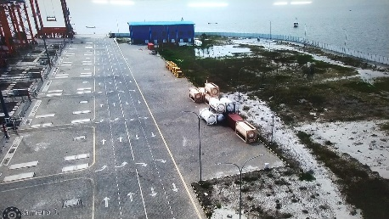

Dilaporkan oleh / Reported by |  |  | Tanda Tangan / Signature
Karina Cita Lestari

Waktu & Tanggal Pelaporan / Time & Date Reported |  |  | Divisi / Division
Selasa, 17 Mei 2022 |  |  | Pengembangan
* Catatan:- Gunakan lembar kosong dan lampirkan apabila spasi disini tidak mencukupi
Note:- Please use and attach an additional sheet of paper if this space is insufficient

Laporan Kecelakaan
LAPORAN BULANAN
KECELAKAAN KERJA & INVESTIGASI KECELAKAAN KERJA

NO | WAKTU KEJADIAN (HARI / TTG-BLN-THN / JAM) | TEMPAT KEJADIAN | JENIS KEJADIAN | KRONOLOGIS KEJADIAN | AKIBAT FASILITAS / ORANG / ASET / BARANG / OPERASIONAL | STATUS PEGAWAI | KERUGIAN |  | PENYEBAB KEJADIAN (HASIL INVESTIGASI) | REKOMENDASI PERBAIKAN | PIC | DUE DATE | MONITORING | STATUS
 |  |  |  |  |  |  | JENIS KERUGIAN | KERUGIAN BIAYA (Rp)
1 | 2 | 3 | 4 | 5 | 6 | 7 | 8 | 9 | 10 | 11 | 12 | 13 | 14 | 15

NO ACCIDENT

Definisi merujuk pada ERM :
First Aid Injury |  |  | adalah Kecelakaan yang tidak membutuhkan perawatan RS, hanya perawatan P3K
Minor Injury/ Medical Treatment Case |  |  | adalah Kecelakaanyang membutuhkan tindakan medis (rawat jalan) dan korban dapat kembali bekerja di hari yang sama
Moderate Injury |  |  | adalah Kecelakaan yang membutuhkan tindakan medis (rawat inap) dan tidak dapat kembali bekerja di hari yang sama
Major Injury |  |  | adalah kecelakaan yang menyebabkan cedera serius (dirawat di rumahsakit lebih dari 3 hari atau 72 jam dengan alasan apapun, amputasi bagian tubuh, hilangnya fungsi tubuh termasuk panca indera lebih dari 3 hari atau 72 jam serta patah tulang yang membutuhkan operasi
Fatality |  |  | adalah kecelakaan yang mengakibatkan fatal tunggal atau lebih dari satu
Property Damage
Kerusakan Lingkungan

 |  |  |  | 0
 |  |  |  | 0
 |  |  |  | 0
 |  |  |  | 0

Laporan Induksi K3
LAPORAN BULANAN
INDUKSI K3

No. | Waktu Pelaksanaan | Tanggal | Jenis Induksi | Peserta | Jumlah Peserta | Asal Entitas | Keperluan | Pemberi Induksi | Dokumentasi
1 | 2 | 3 | 4 | 5 | 6 | 7 | 8 | 9 | 10
1 | 08:30 WIB | 2022-05-09 | Induksi Lengkap | Vendor/Kontraktor | 52 Orang | PT Prima Multi Peralatan | Pekerjaan Pemeliharaan Alat Bongkar Muat (ABM), Generator set dan isntalasi listrik | Tim Ahli K3 Umum | 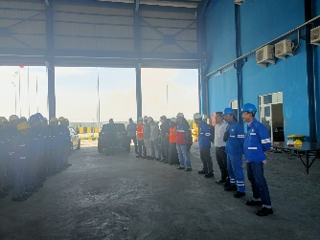
2 | 10:30 WIB | 2022-05-18 | Induksi Lengkap | Tamu | 4 Orang | Kantor Kesyahbandaran Utama Belawan | Survey Lokasi Penempatan Barang Berbahaya Faspel PTP untuk kegiatan pengurusan Izin Penumpukan Barang Berbahaya sesuai PM Perhubungan Laut Nomor 16 tahun 2021 | Karina Cita Lestari | 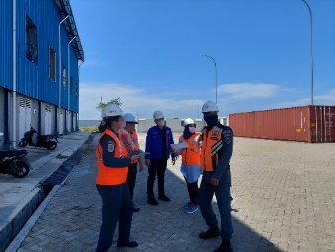
3 | 11:00 WIB | 2022-05-24 | Induksi Lengkap | Tamu | 4 Orang | PT. Trans Continent | Survey Lokasi Penempatan Barang Berbahaya Faspel PTP | M. Farhan Aris Al-Fauzi | 